Alytus
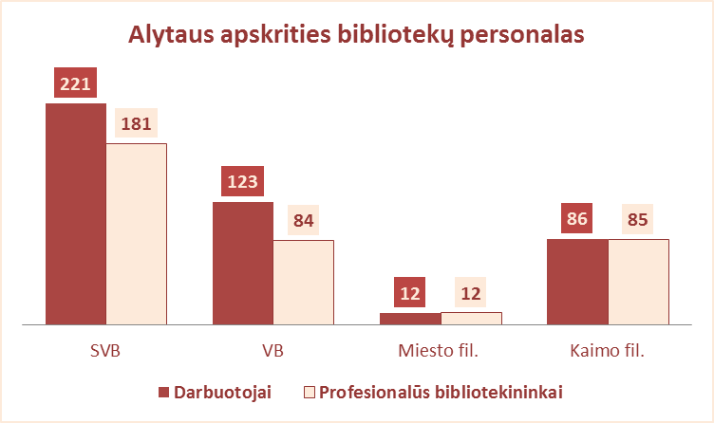
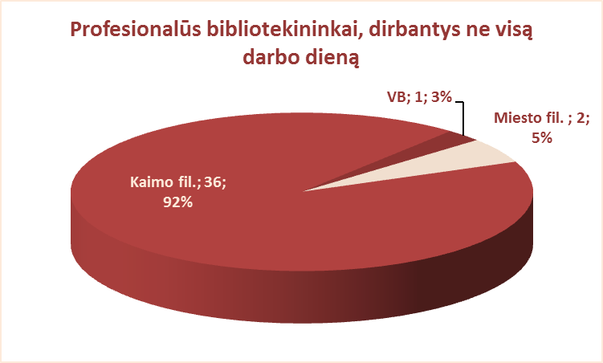
4.1. ALYTAUS APSKRITIES SAVIVALDYBIŲ VIEŠŲJŲ BIBLIOTEKŲ PERSONALAS 2012 M.

Eil. Nr. | Savivaldybių viešosios bibliotekos | Etatų skaičius SVB | Darbuotojų skaičius |  |  |  | Iš jų: profesionalių bibliotekininkų |  |  |  |  | Profesionalių bibliotekininkų, dirbančių ne visą darbo dieną skaičius
 |  |  | Iš viso SVB | VB | Miesto fil. | Kaimo fil. | Etatų skaičius SVB | Darbuotojų skaičius
 |  |  |  |  |  |  |  | Iš viso | VB | Miesto fil. | Kaimo fil. | Iš viso | VB | Miesto fil. | Kaimo fil.
1 | Alytaus m. | 36.0 | 36 | 32 | 4 | x | 25.0 | 25 | 21 | 4 | x | 1 | 1 | 0 | x
2 | Alytaus r. | 51.25 | 58 | 24 | 4 | 30 | 42.50 | 48 | 14 | 4 | 30 | 17 | 0 | 2 | 15
3 | Druskininkai | 22.50 | 23 | 17 | 2 | 4 | 18.00 | 19 | 13 | 2 | 4 | 2 | 0 | 0 | 2
4 | Lazdijai | 47.00 | 51 | 22 | 2 | 27 | 40.00 | 44 | 15 | 2 | 27 | 9 | 0 | 0 | 9
5 | Varėna | 50.75 | 53 | 28 | x | 25 | 42.00 | 45 | 21 | x | 24 | 10 | 0 | x | 10
 | Iš viso: | 207.50 | 221 | 123 | 12 | 86 | 167.50 | 181 | 84 | 12 | 85 | 39 | 1 | 2 | 36

Vilnius
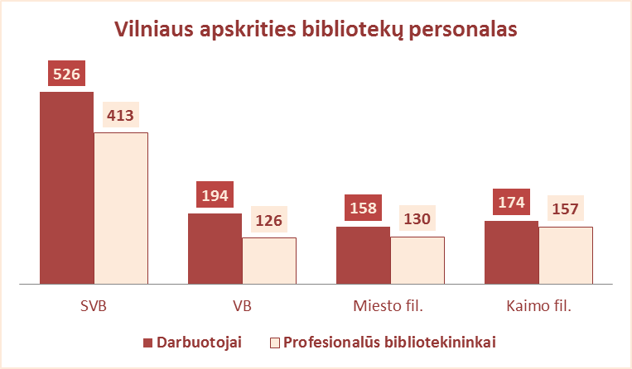
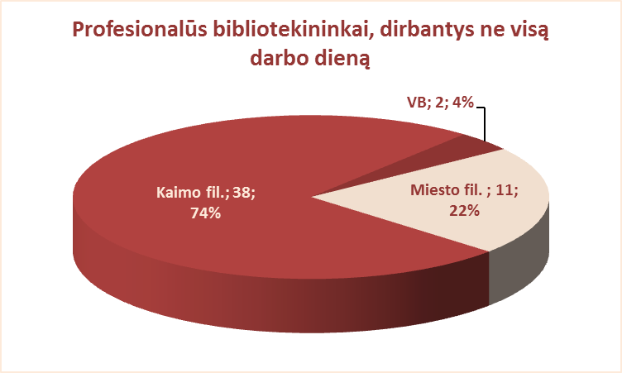
4.1. VILNIAUS APSKRITIES SAVIVALDYBIŲ VIEŠŲJŲ BIBLIOTEKŲ PERSONALAS 2012 M.

Eil. Nr. | Savivaldybių viešosios bibliotekos | Etatų skaičius SVB | Darbuotojų skaičius |  |  |  | Iš jų: profesionalių bibliotekininkų |  |  |  |  | Profesionalių bibliotekininkų, dirbančių ne visą darbo dieną skaičius
 |  |  | Iš viso SVB | VB | Miesto fil. | Kaimo fil. | Etatų skaičius SVB | Darbuotojų skaičius
 |  |  |  |  |  |  |  | Iš viso | VB | Miesto fil. | Kaimo fil. | Iš viso | VB | Miesto fil. | Kaimo fil.
1 | Elektrėnai | 46.75 | 46 | 27 | 6 | 13 | 28.25 | 30 | 16 | 4 | 10 | 2 | 0 | 0 | 2
2 | Šalčininkai | 48.50 | 56 | 23 | 6 | 27 | 41.75 | 47 | 14 | 6 | 27 | 15 | 1 | 3 | 11
3 | Širvintos | 38.75 | 43 | 22 | x | 21 | 31.75 | 36 | 15 | x | 21 | 7 | 0 | x | 7
4 | Švenčionys | 49.50 | 54 | 24 | 11 | 19 | 41.00 | 43 | 16 | 9 | 18 | 5 | 0 | 1 | 4
5 | Trakai | 47.75 | 43 | 22 | 8 | 13 | 35.00 | 34 | 15 | 6 | 13 | 1 | 1 | 0 | 0
6 | Ukmergė | 60.75 | 65 | 36 | x | 29 | 45.25 | 50 | 21 | x | 29 | 13 | 0 | x | 13
7 | Vilniaus raj. | 77.00 | 75 | 18 | 5 | 52 | 57.00 | 57 | 14 | 4 | 39 | 1 | 0 | 0 | 1
Iš viso: |  | 369.00 | 382 | 172 | 36 | 174 | 280.00 | 297 | 111 | 29 | 157 | 44 | 2 | 4 | 38
8 | Vilniaus m. | 148.00 | 144 | 22 | 122 | x | 115.00 | 116 | 15 | 101 | x | 7 | 0 | 7 | x
Iš viso: |  | 517.00 | 526 | 194 | 158 | 174 | 395.00 | 413 | 126 | 130 | 157 | 51 | 2 | 11 | 38

